1．測定
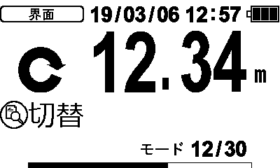
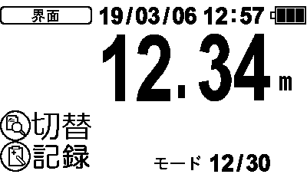
IM-110 メニュー選択式操作系統図
 | 2026/05/07 本体設計部 柵木慎一郎

1．測定
（1）MLSS

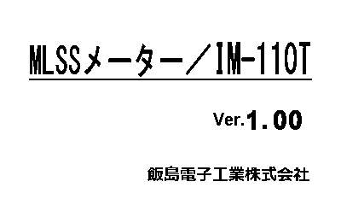
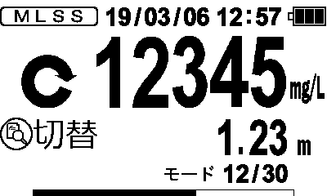
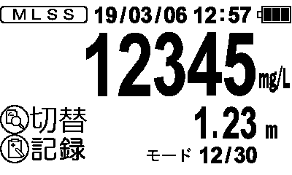
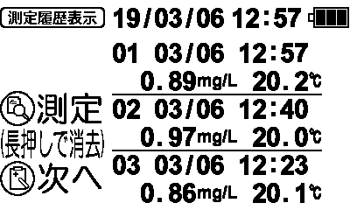

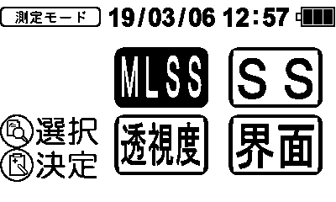
SS
選択式
測定モード-->相関式
-->校正-->設定-->
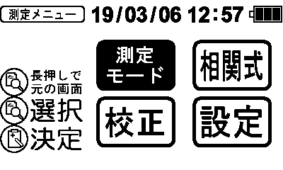

（2）SSへ

SS
測定モード

（3）透視度へ

相関式

設定

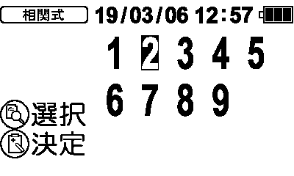

選択式 No.+1
1-->2-->…29-->30-->1
校正

2.校正へ
3.設定メニューへ

（2）SS

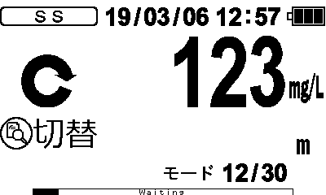
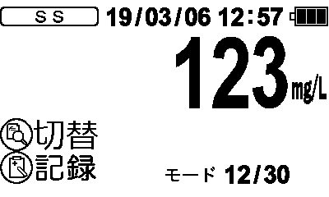

（3）透視度

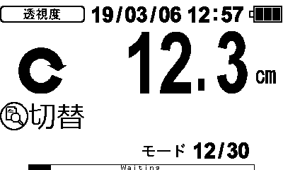
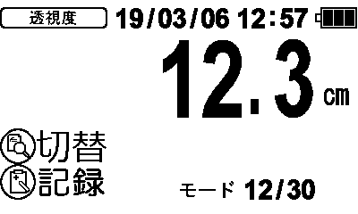

（4）界面

2．校正
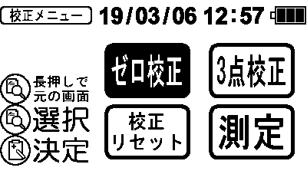

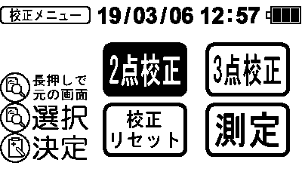
IM-110 メニュー選択式操作系統図
 | 2026/05/07 本体設計部 柵木慎一郎

2．校正
（1）MLSS

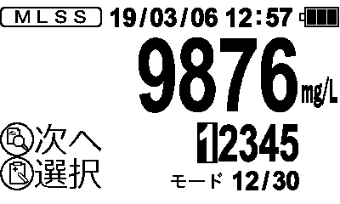
・測定モードと相関式の組み合わせでそれぞれ表示切り替えする。
・校正リセットはその測定モードで選択された相関式係数のみリセットする。
・測定を選択すると1.測定画面に戻る。

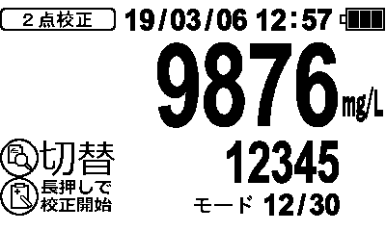
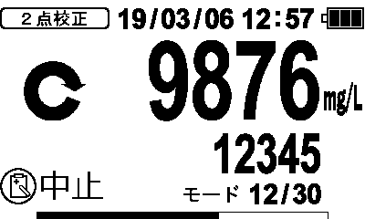
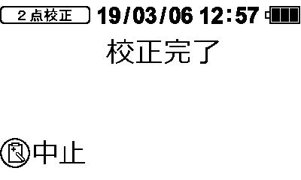
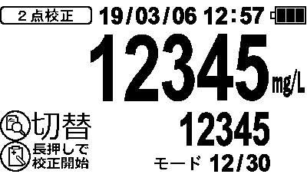
・ゼロ校正
・2点校正
・3点校正
ーーーーーーーーーー
・校正リセット
・測定
2点校正

ゼロ校正

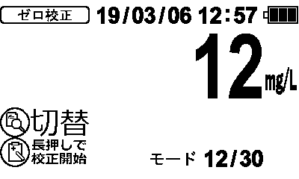
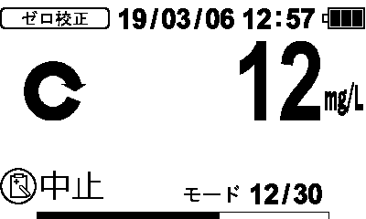
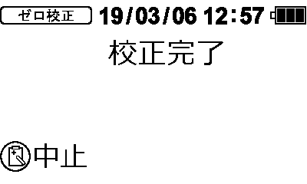
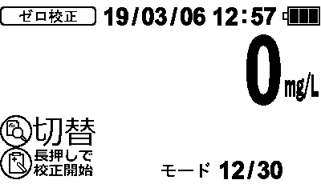
測定

3点校正

1.測定へ

校正リセット
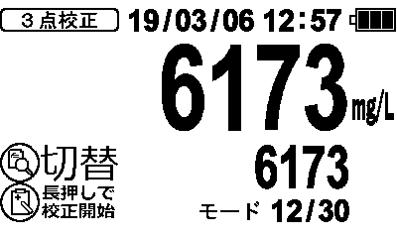
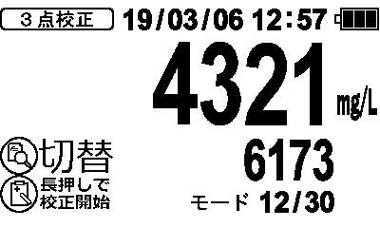
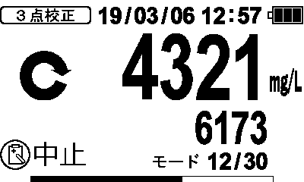
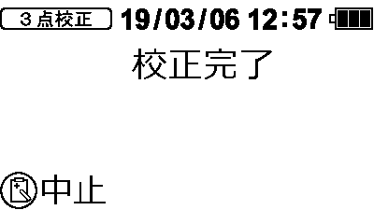

（4）校正リセット

（2）SS
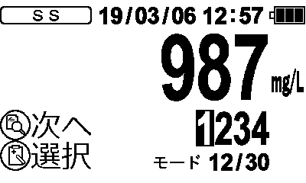

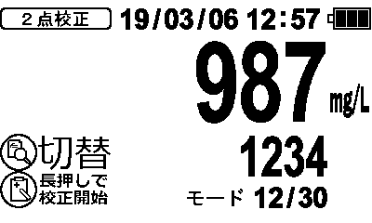
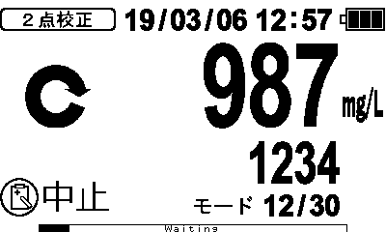
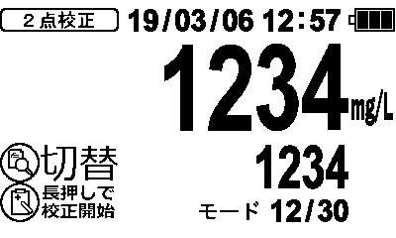
・ゼロ校正
・2点校正
・3点校正
ーーーーーーーーーー
・校正リセット
・測定
2点校正

ゼロ校正

測定

3点校正

1.測定へ

校正リセット

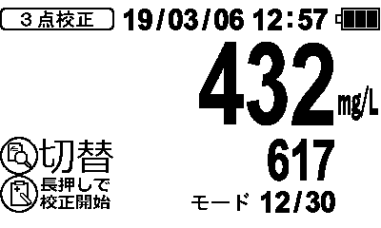
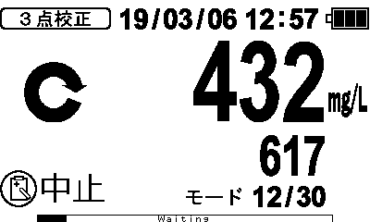
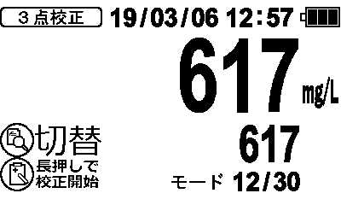

（4）校正リセット

（3）透視度

現時点の画面構成はMLSSをそのまま流用している。
仕様詳細決定後に修正する。

・ゼロ校正
・2点校正
・3点校正
ーーーーーーーーーー
・校正リセット
・測定
2点校正

ゼロ校正

測定

3点校正

1.測定へ

校正リセット

（4）校正リセット

（4）校正リセット

相関式No.XX
校正係数をリセットします。
よろしいですか？
相関式No.XX
校正係数をリセットしました。
・ゼロ校正
・2点校正
・3点校正
ーーーーーーーーーー
・校正リセット
・測定

・ゼロ校正
・2点校正
・3点校正
ーーーーーーーーーー
・校正リセット
・測定

3．設定
IM-110 メニュー選択式操作系統図
 | 2026/05/07 本体設計部 柵木慎一郎

3．設定メニュー
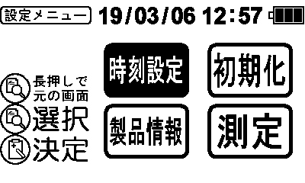
・測定モードや相関式選択に関係ない設定を設定メニューにまとめる。
・測定を選択すると1.測定画面に戻る。
測定

1.測定へ

（1）時刻設定
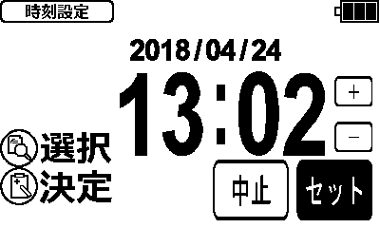

3.設定メニューへ

（2）初期化
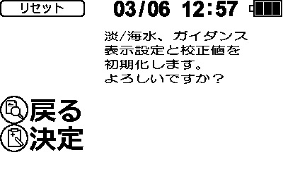
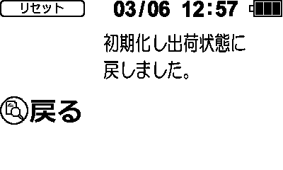

3.設定メニューへ

3.設定メニューへ

（3）製品情報
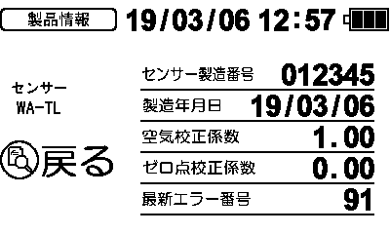

3.設定メニューへ

